Anleitung
Anleitung zur Verwendung des Abrechnungsbogens

Bitte führt die paar Schritte vor dem Gebrauch des Excels aus.

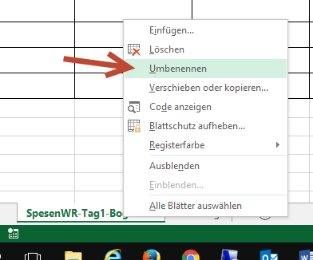
Schritt 1 | Datei speichern unter dem Anlassnahmen.

Schritt 2 | Die Registerkarten umbenennen (Rechtsklick Umbenennen)
 | Z.B. SpesenWR_11.11.2016 oder WR_11.11.2016-Sprung-Boden
 | Das Datum des Anlasses muss im Register Namen sein!
 | Bitte anstatt Leerschlag "-" oder "_" verwenden

Schritt 3 | Den im Pflichtenheft festgelegten Deckungsbeitrag ergänzen
 | Deckungsbeitrag pro Tu/Ti: | CHF 9.99
 | Total turnende gem. Rangliste: | 2

Schritt 4 | Jetzt können die Wertungsrichter eingetragen werden

Schritt 5 | Am Anlass
 | Bei der Abgabe der Spesen am Wettkampftag muss der WR den Erhalt des Geldes mit
 | Unterschrift quittieren

Schritt 6 | Nach dem Anlass
 | Die Nachträglichen Änderungen im Abrechnungsbogen ausfüllen, Anzahl Tu/Ti nach Rangliste
 | ergänzen .
 | Die Abrechnung mit den restlichen Anlassangaben und Zahlungsinfos ergänzen,
 | ausdrucken, datieren und unterschreiben.

 | Per Post schicken an: Finanzchef SOTV http://www.sotv.ch/sotv/adressverzeichnis:
 | Eine Kopie aller Unterschriftenbögen, inkl. unterschriebener Abrechnung mit einer Gesamt-
 | Rangliste.

 | Per Email an: finanz@sotv.ch
 | Einen Scan aller Unterschriftenbögen, inkl. unterschriebener Abrechnung mit einer Gesamt-
 | Rangliste.

Bemerkung - kurzfristige Änderungen am Anlass
 | Auch bei der besten Vorbereitung gibt es unverhoffte Änderungen (WR ist krank
 | oder ein anderer da). Ist der Unterschriftenbogen schon zur Unterschrift unterwegs,
 | können die Änderungen handschriftlich eingetragen werden, müssen aber vom
 | Spesenverantwortlichen signiert werden.

Bemerkung - Nachdem Anlass
 | Bitte macht die Abrechnung sobald als möglich.
 | Die Anlass-Abrechnung muss im selben Verbandsjahr erfolgen sonst verfällt jeglicher Anspruch.
 | Das Verbandsjahr endet jeweils am 31.10.

Bemerkung Fahrspesen
 | KM-Geld: Fr. 1.00 für einfache Wegstrecke pro KM.
 | Anders erklärt: CHF 0.50 pro km (Hin- und Rückfahrt).

